상품제안서
에코우드 8K 3단 수동우양산(UPF50+) | 상품코드: S44528

 |  |  |  |  |  |  | 02-713-8555 | www.synergygift.co.kr
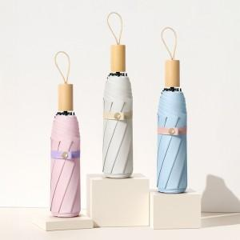

【상세/제작정보】

【인쇄/포장옵션】 | 실크, 원단실크1도 / 포장지포장

【공급단가】 | 수량 | 20~ | 100~ | 300~ | 1,000~ | 3,000~
*VAT별도 | 단가 | 11,150원 | 10,480원 | 10,090원 | 9,490원 | 9,320원

【상품 URL】 | https://www.synergygift.co.kr:443/src/goods_detail.php?gdno=44528

